Animator
アニメーターの制御

３Dモデルを利用したゲームの基礎となるAnimatorControllerの制御を今回行う。
Unity2018から実装された2Dボーンアニメーションなど、キャラクターの制御に深く関係のある項目となるので、しっかりと使いこなせるようにしよう。

１．事前準備

①前回制作したAnimationプロジェクトをベースに作業を行うのでまずはProjectを読み込む
※Projectが無い人は申し出てください。

②第２回フォルダ内の「CameraControl.cs」をプロジェクトにインポート

③今回はUnitychanパッケージをベースに学習を進めるので、各自DL&インポート
※AssetStoreで「unitychan」で検索

２．プレイヤーの設定

UnityChanパッケージでは基本的な動作が既に組み込まれている「Locomotion」Prefabなどが存在するが、今回はアニメーターの制御を
学ぶ事が目的なので、モデルへ機能の追加を行う。

①下記画像の赤枠の場所に3Dモデルデータがあるので、画面内にドラッグ＆ドロップする

②赤枠内の各種コンポーネントを追加する。コライダーは↓の画像のような感じで調整し、RigidBodyのFreezeRotationに✔を入れるのを忘れないように

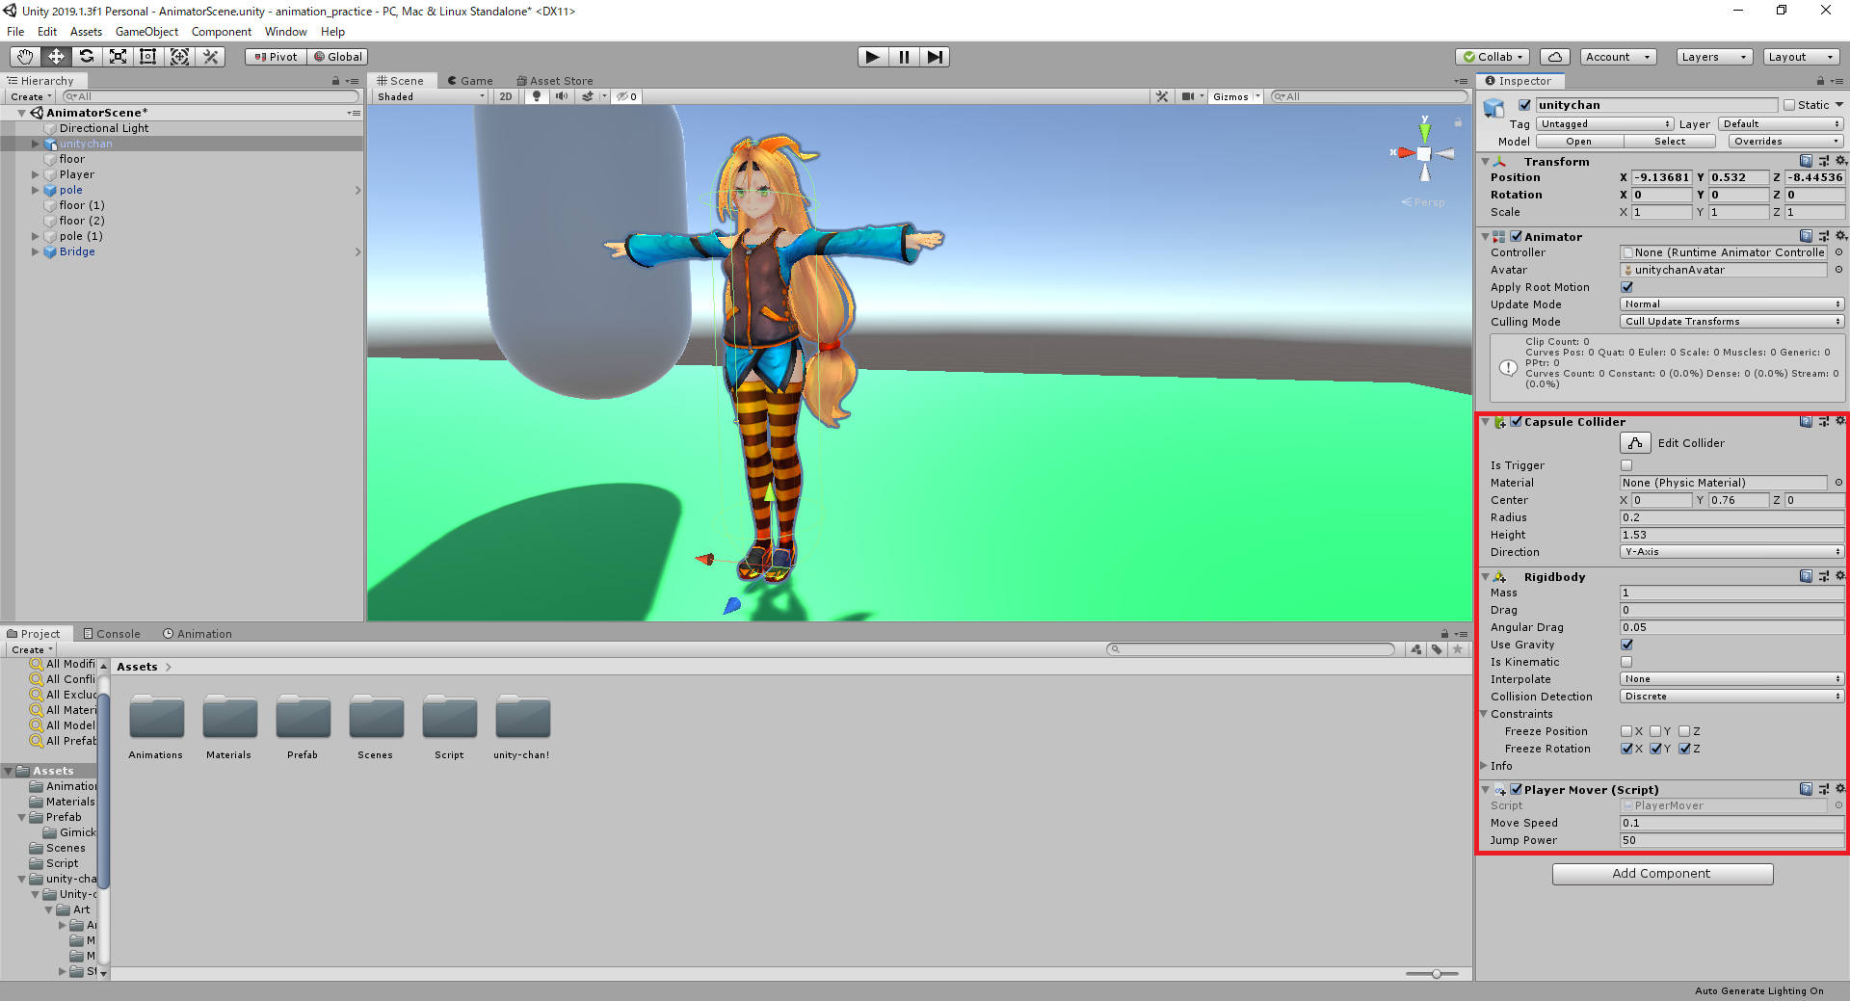

③「Player」の子になっている「MainCamera」を「Unitychan」の子に設定する。ついでにいい感じの位置に調整

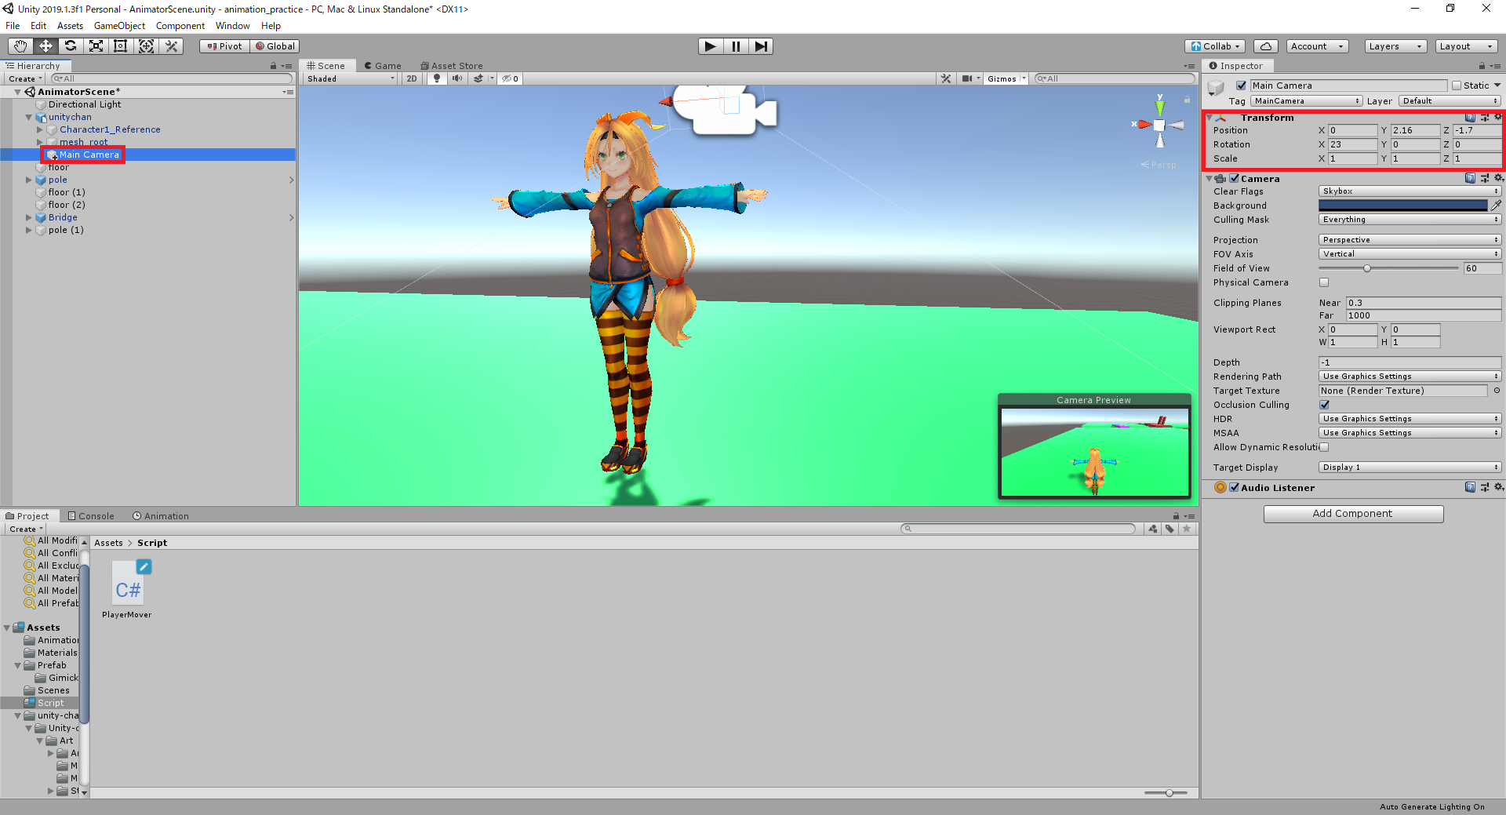

④「Unitychan」の子に空のゲームオブジェクト「CamTarget」を追加し、「MainCamera」に「CameraControl.cs」を追加
その後インスペクターからtargetに「CamTarget」を設定する

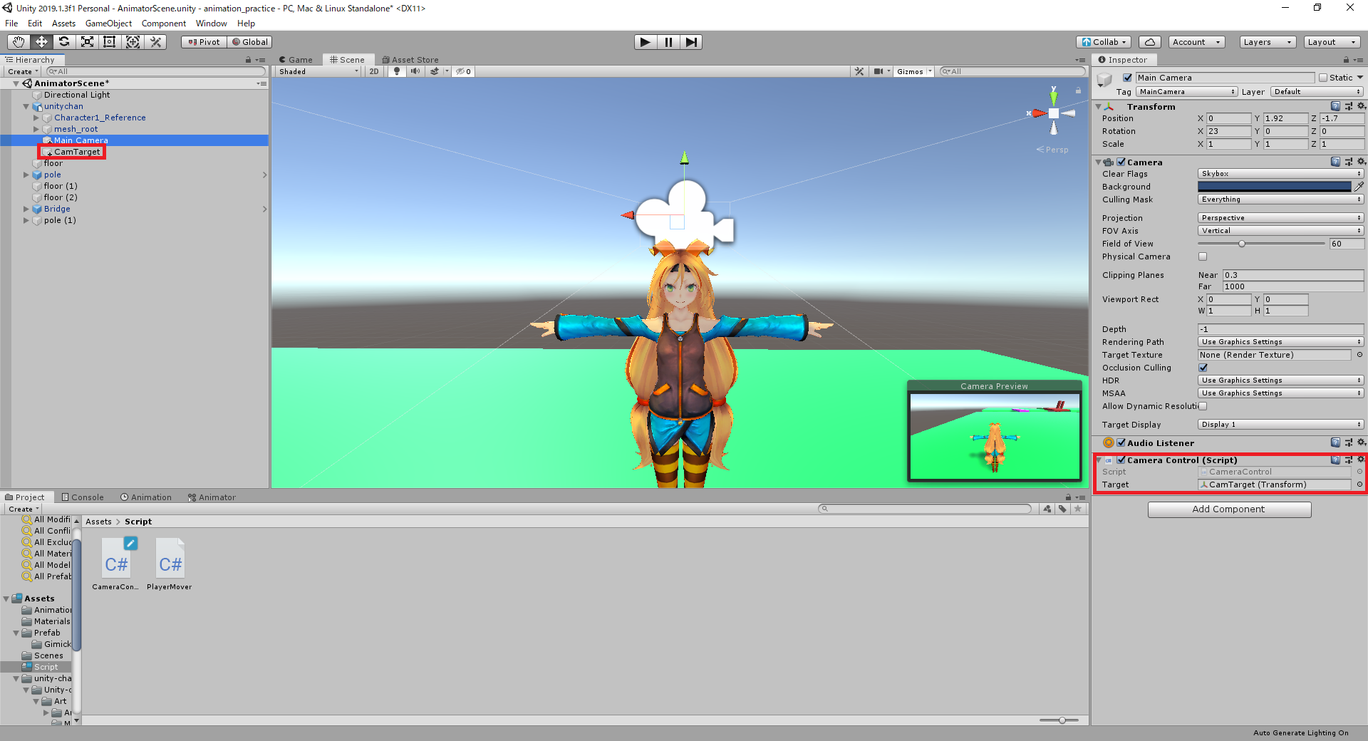

⑤「CamTarget」は丁度ユニティちゃんの頭の辺りに来るように移動する

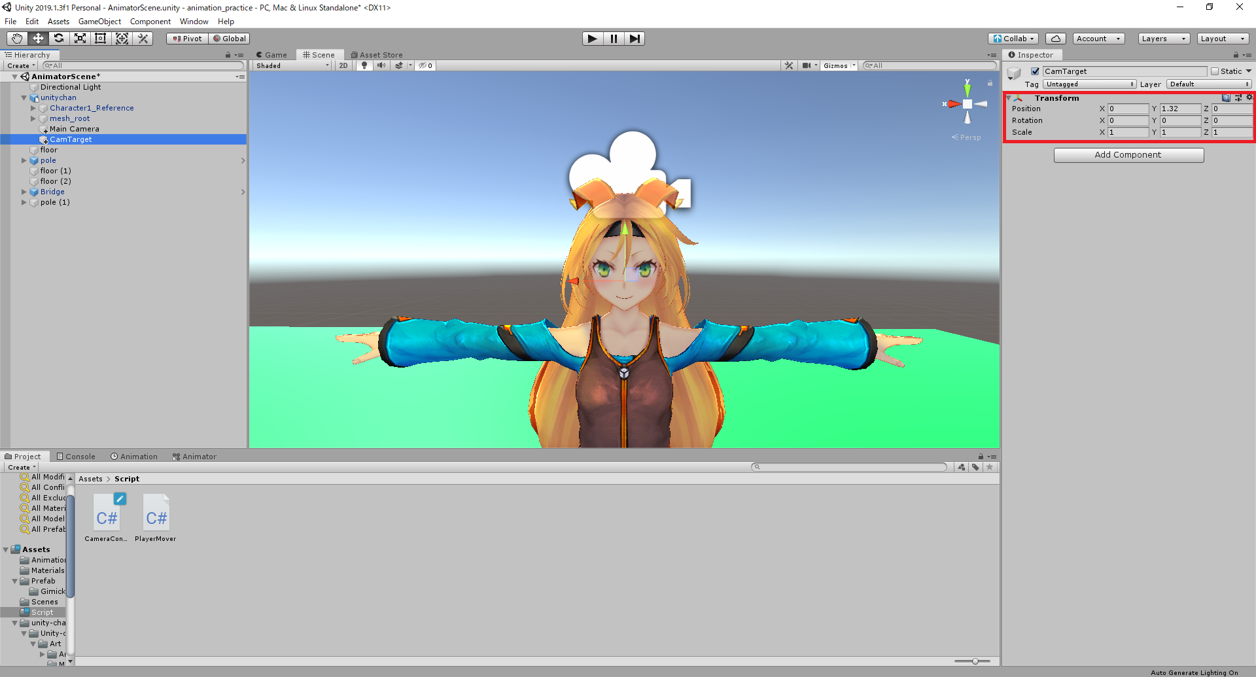

⑥プレイヤーを人型のキャラクターに変更したので「PlayerMove.cs」の内容も書き換える

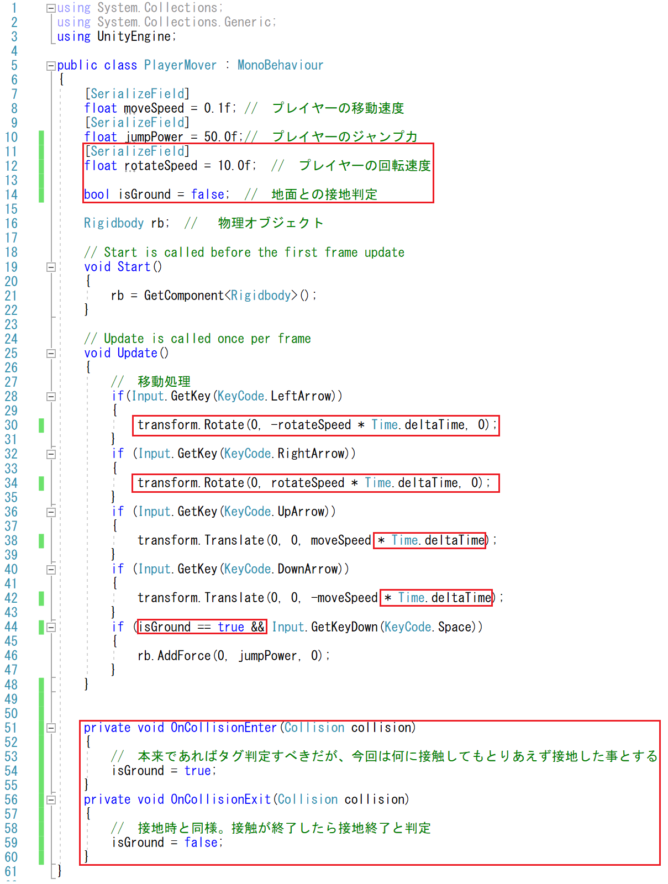

３．アニメーターの作成と設定

①まずはAnimatorControllerを作成する

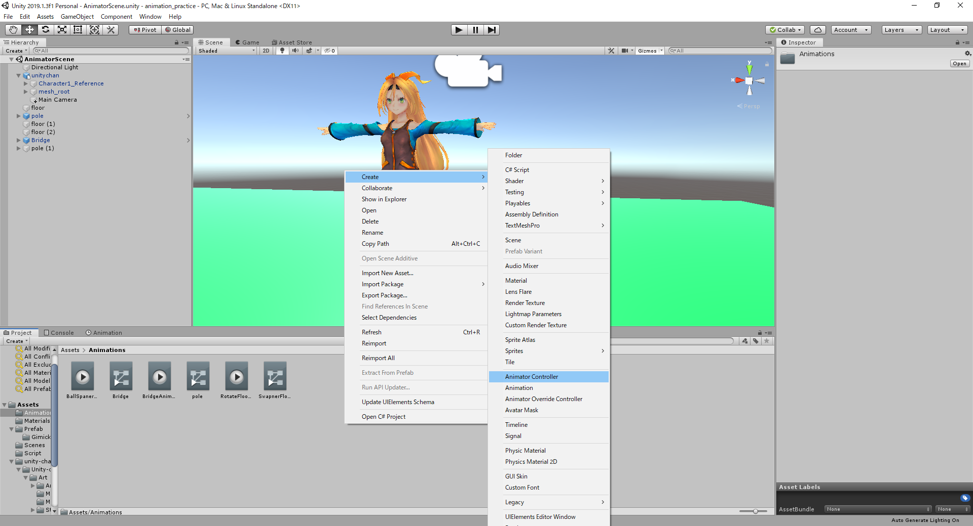

②以下のパラメータとステートを作成してみる(厳しそうならWBで解説or追加資料配ります)

・「Jump」への遷移はパラメータJumpがtrueの時に遷移し、アニメーションの終了と共に他の状態に遷移する
・「Idle」はパラメータSpeedが-0.1より大きく0.1より小さい時に遷移する
・「WalkAndRun」はパラメータSpeedが0より大きいか、0より小さい時に遷移する
・「WalkAndRun」はBlendTreeで作成されおり、BlendTypeは2D Simple Directionalに設定している
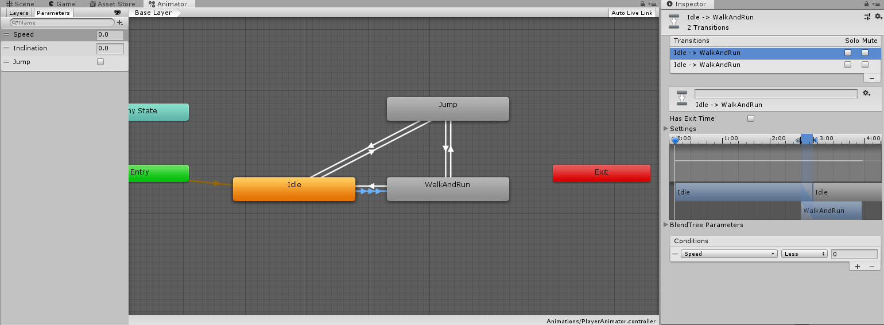

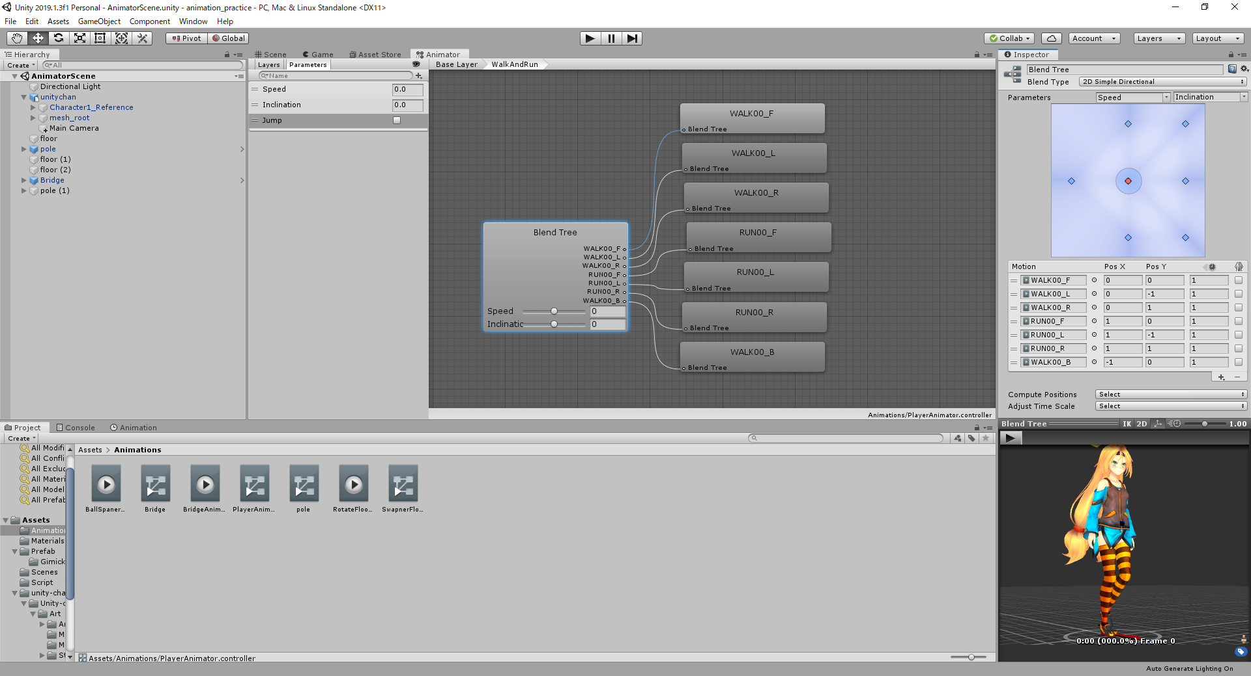

③アニメーションの制御に対応するため「PlayerMove」を更に以下のように修正する
※本来であれば上下左右移動はInput.GetAxisRawで細かく値を取った方が綺麗にアニメーションを制御できる。余裕があればやってみよう

Animator側でパラメータとして定義した値へプログラム側からSet～関数を使ってパラメータを設定する。
基本的にはAnimator側ではパラメータを条件にステートの遷移を制御し、プログラム側でパラメータの値を制御する事になる。

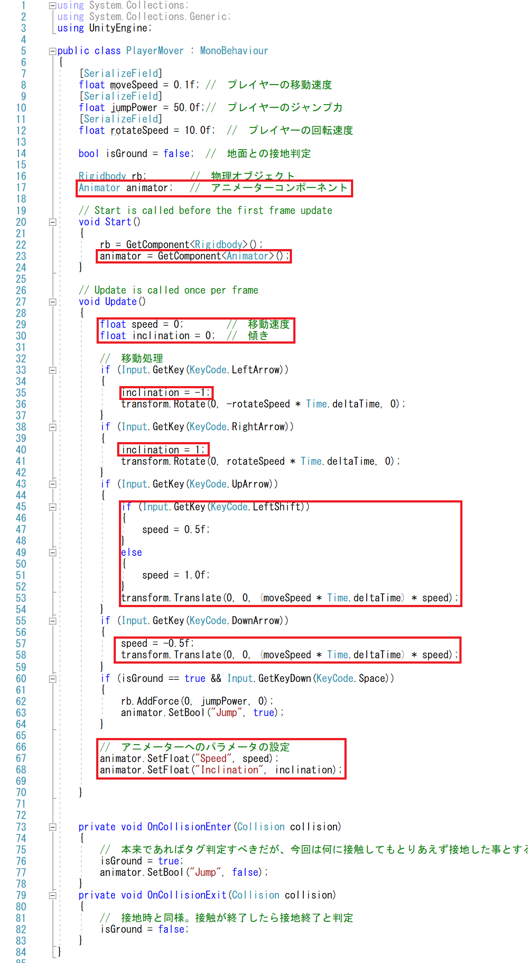

４．AvatarMaskを使った部分ごとのアニメーションの設定

Unityの3DモデルではHumanoid、Generic、Legacyの３つの形式でモデルとボーンを扱うことが出来る。
今回はその中でもキャラクター制御で使う場面の多いHumanoidの機能であるAvatarを使ってみる。
Avatarは人型のボーン構造とインポートされたモデルのボーンのすり合わせを行う機能であり、今回紹介する
AvatarMaskを使うことで一部分のみ他のアニメーションを適用するなどが出来る事を確認する。

①AvatarMaskを作成。名前は「TestAvatar」にしておく

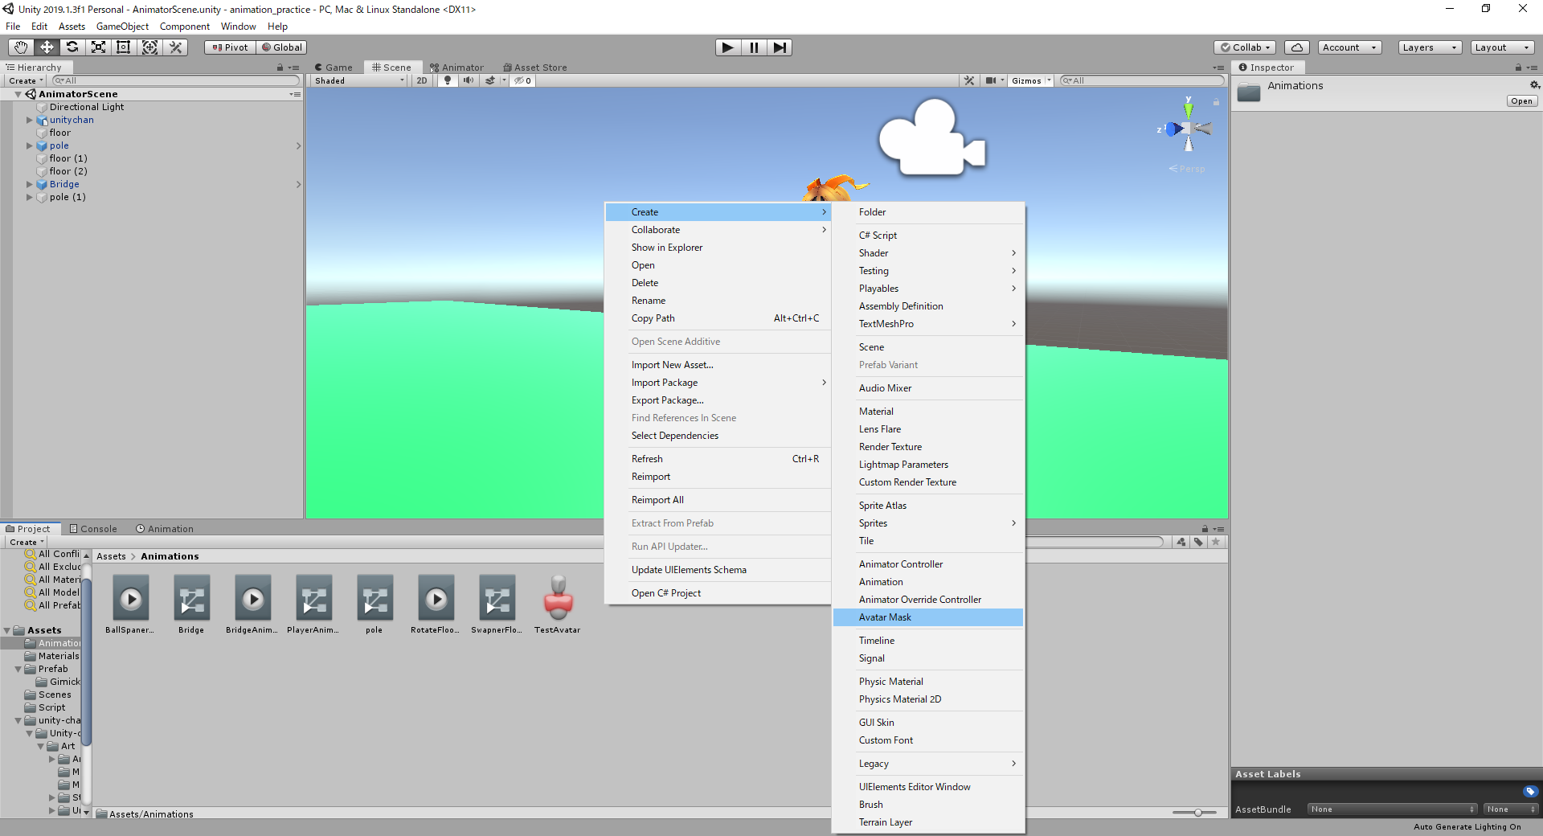

②AvatarMaskをインスペクターで確認すると、このような人型のアイコンが出るので、以下のように腕をクリックして緑(有効)にする

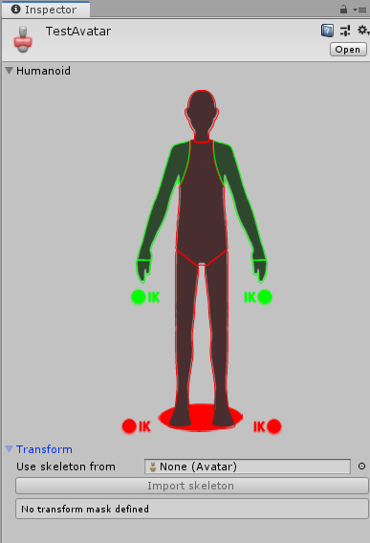

③先ほど作ったAnimatorControllerを開き、Layerタブを選択し、①の+でMaskLayerを追加する
画像の③の歯車マークをクリックし、画面を呼び出し④のようにパラメータを設定する。⑤のようにEmptyStateを作成する
引き続き、作成したEmptyStateにWAIT05?のアニメーションを設定

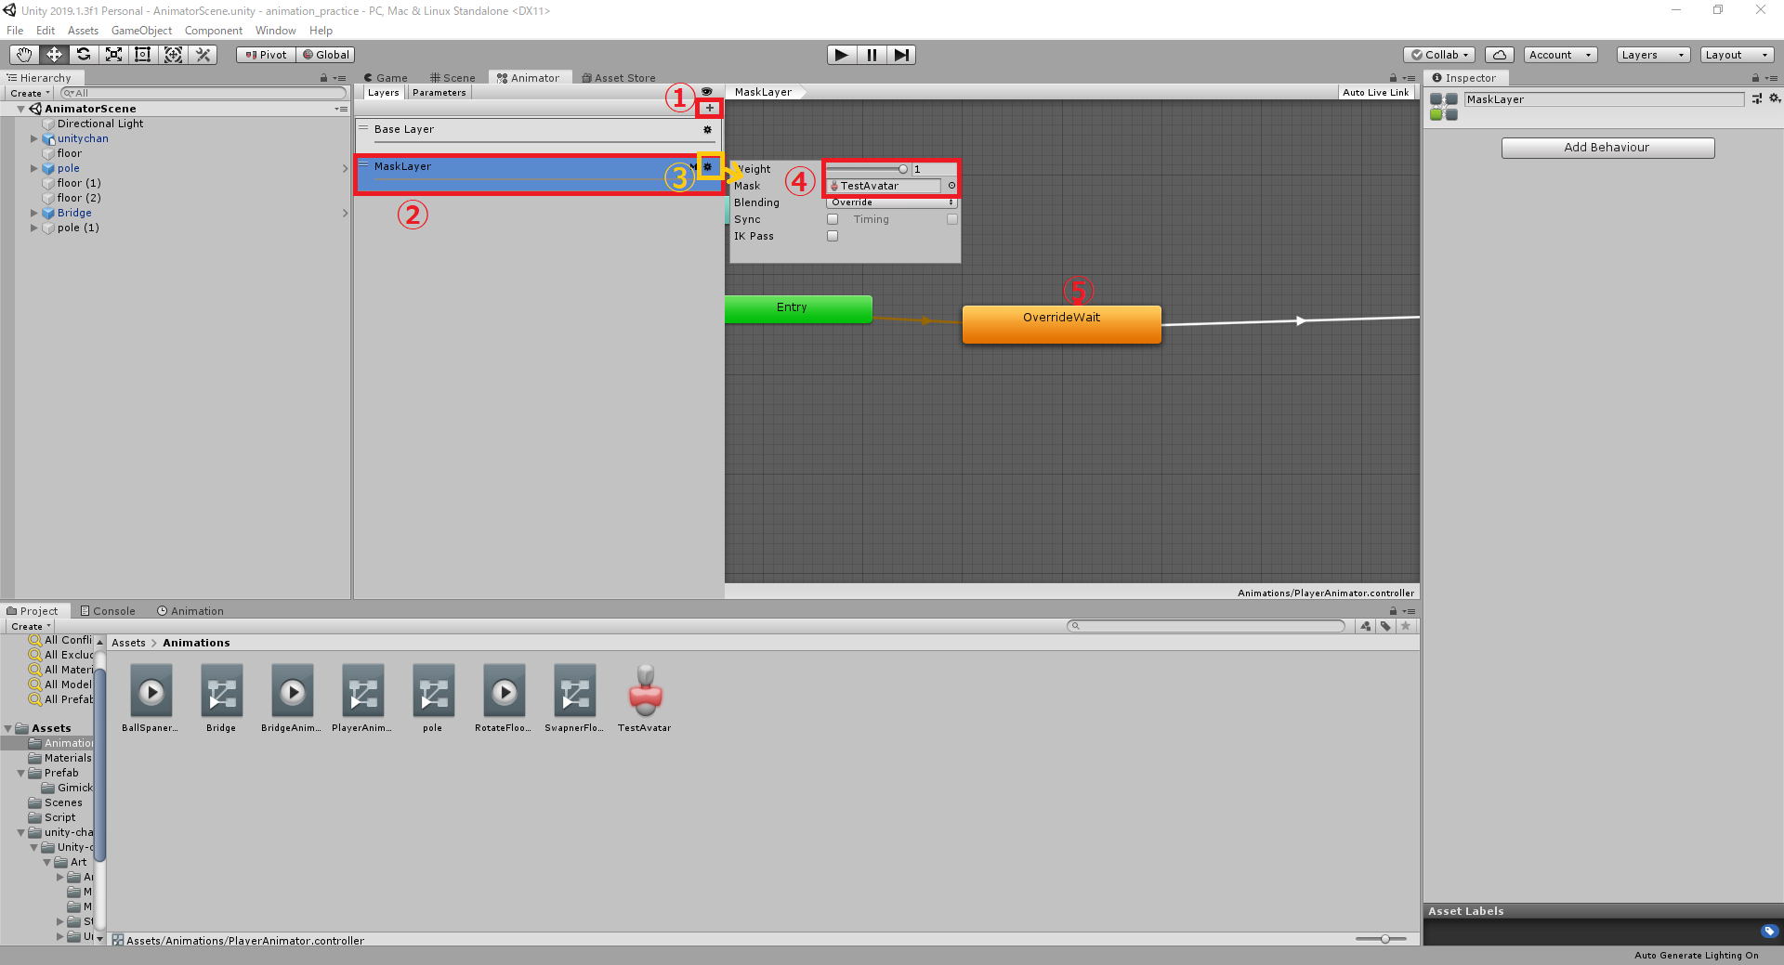

再生すると腕のみ歩きや走りモーションとは別の挙動を行っているのが確認できると思う

５．課題

「Animator_task」のサンプルexeのように０、１～３で表情を変更できるように機能の追加を行う事。

UnityChan付属のサンプルで似たようなことをしているので参考にスクリプトやシーンを見てみると良いかも。
ただし、そのまま・ゲームオブジェクト・プレハブ・コンポーネントをコピーして使ったりはNG。

基本的にはUnityの機能は大体インターネットで調べれば出てくるので、調べ方のコツを掴んで効率的に調べよう。

☆調べ方のコツGoogle版

１．キーワードで検索する 例)「Unity Animation」などキーワード+スペース+キーワードの形にする
２．ツールを活用する 日本語のサイトのみ表示や、１年以内のページを表示などのフィルタリング機能をうまく使う
※Unityなどゲームエンジンは更新が早く変更点も多いので目安としては１年以内の記事を出来るだけ使う
３．検索オプションを使う
参考サイト：https://liginc.co.jp/web/service/google/86222 など

